Worksheet
Изображение* | ID | Код | Артикул* | Название товара* | Цена, руб.* | Основной | Удаленный | В пути | 0 | Ваш заказ
Краны шаровые запорные для ВОДЫ
Краны запорные шаровые
Краны шаровые VALTEC
Краны шаровые VALTEC ГОСТ полнопроходные усиленные
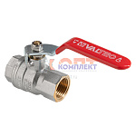 | 883783 | VLC-900767 | VT.414.N.04 | Кран шаровый Дн 15 (1/2") вн.-вн. рукоятка ГОСТ полнопроходной (12/48шт) | 613.00 руб. | 0 | >100 | 0 | шт | 0
 | 883784 | VLC-900768 | VT.414.N.05 | Кран шаровый Дн 20 (3/4") вн.-вн. рукоятка ГОСТ полнопроходной (6/24шт) | 1 106.00 руб. | 6 | >50 | 0 | шт | 0
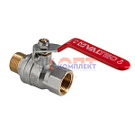 | 883785 | VLC-900777 | VT.415.N.05 | Кран шаровый Дн 20 (3/4") вн.-нар. рукоятка ГОСТ полнопроходной (6/24шт) | 1 170.00 руб. | 0 | >50 | 0 | шт | 0
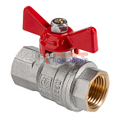 | 883786 | VLC-900782 | VT.417.N.04 | Кран шаровый Дн 15 (1/2") вн.-вн. бабочка ГОСТ полнопроходной (14/56шт) | 565.00 руб. | 0 | 0 | 0 | шт | 0
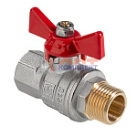 | 883787 | VLC-900785 | VT.418.N.04 | Кран шаровый Дн 15 (1/2") вн.-нар. бабочка ГОСТ полнопроходной (12/48шт) | 587.00 руб. | >25 | >100 | 0 | шт | 0
 | 883788 | VLC-900786 | VT.418.N.05 | Кран шаровый Дн 20 (3/4") вн.-нар. бабочка ГОСТ полнопроходной (7/28шт) | 1 060.00 руб. | 9 | >50 | 0 | шт | 0
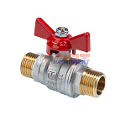 | 889638 | VLC-900949 | VT.419.N.04 | Кран шаровый полнопроходной, ГОСТ, рукоятка-бабочка Дн 15 нар.-нар. | 611.00 руб. | 0 | >10 | 0 | шт | 0

